Demande art.13 LSTE
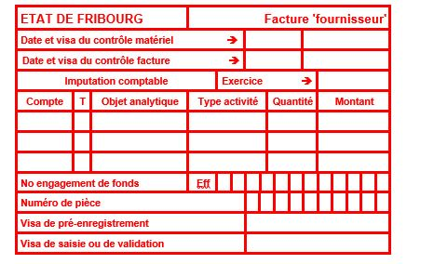
 |  | Service de l’enfance et de la jeunesse SEJ
 |  | Jugendamt JA
 |  | Bd de Pérolles 24, 1700 Fribourg
 |  | T +41 26 305 15 61
 |  | www.fr.ch/sej

FORMULAIRE DE DEMANDE ART.13 a LSTE Auxiliaire de vie

Ce document doit être rempli par la/le responsable de la structure

Veuillez remplir les cases bleu

Type et Nom de la Structure |  | AES
Adresse de la structure
Commune responsable

Nom et Prénom de l'enfant concerné
Fils/Fille de
Date de naissance
Adresse de domicile

Jours et unités de présence de l'enfant (lu, ma, me, je, ve)
Nombre d'heures d'accueil par semaine (en décimal)
Date du début de la prise en charge par l'auxiliaire de vie
Nombre d'heures par semaine de prise en charge de l'auxiliare de vie
Nombre de semaines d'accueil par an
Nom et prénom de l'auxiliaire de vie
Profil de l'auxiliaire de vie |  |  | ASE/éducatrice de PE
Salaire horaire de l'auxiliaire de vie selon la règlementation de l'Etat |  |  | Classe 10 selon le référentiel de l'Etat

Type de handicap de l'enfant

CALCUL AUTOMATIQUE

Salaire horaire pris en charge |  | fr. 0.00

Calcul de la subvention estimée | CHF | 0.00
((Nombre d'heures hebdommadaire*Nombre de semaine annuel) * salaire horaire

Montant octroyé (80% de la subvention estimée) | CHF | 0.00

Coordonnées bancaires de la structure :
Titulaire du compte :
Adresse + Localité :
IBAN :
Nom et prénom de la personne de contact :
Numéro de téléphone de la personne de la personne de contact:

Remarque :

La personne habilitée à signer confirme que les données inscrites dans le présent formulaire.
Date et signature de la personne responsable de l’institution (support juridique, en principe)

Pour accord: date et signature des représentants légaux

Ce formulaire dûment complété, accompagné des annexes et signé doit nous être retourné par Email à |  |  |  | sej-lste@fr.ch
Annexes à joindre à la demande les copies suivantes:

Contrôle interne SEJ

